表紙
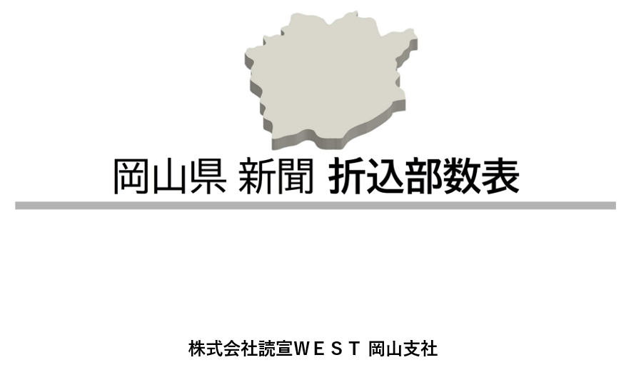

2024年 4月改定

2024年4月現在②

地図
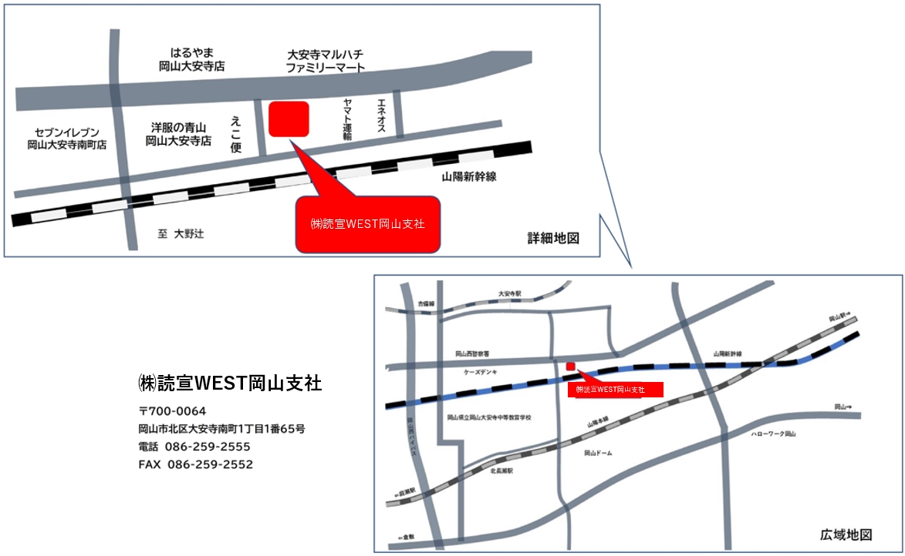

2024年4月現在②

新聞広告基準
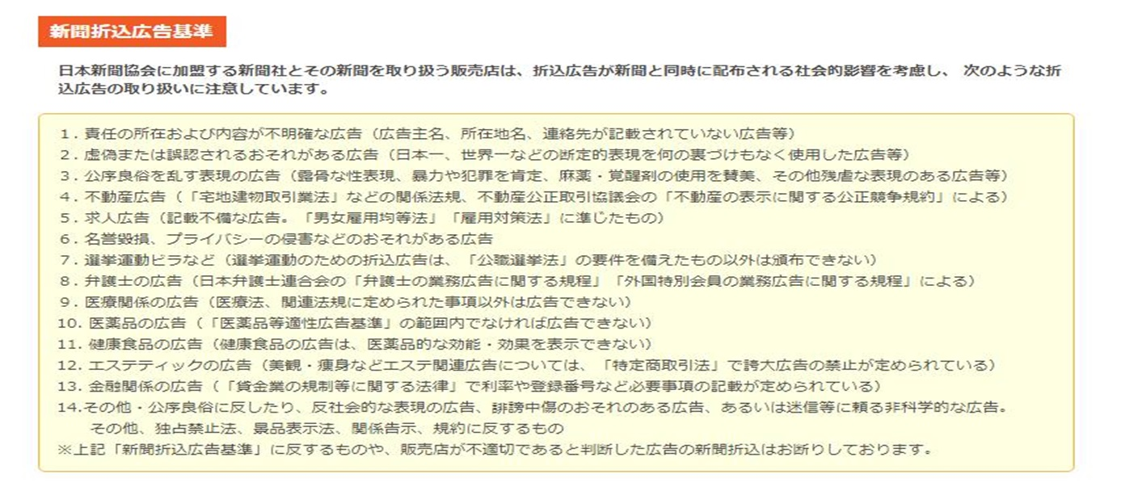

 | 記 | 日本新聞協会に加盟する新聞社とその販売店は折込広告の社会的影響を考慮してつぎのような折込広告は取り扱わないことにしています。広告制作の際ご注意下さい。
1.折込部数改定 改定実施月 2019年2月
2.営業時間および搬入日時 |  | 1.内容のあいまいな広告
 | ①当社の営業時間は、9時より17時までです。 | 責任の所在及び内容のはっきりしないもの。広告主の所在地、事業者名又は責任者名の記載がなく、広告の 内容のはっきりしないもの。
 | ②当社は日曜日、祝日、新聞休刊日、第3・第4・第5土曜日
 | 年末年始は休日です。搬入には十分ご注意ください。 | 2.虚偽誇大な広告
 | ③折込広告の搬入日時は、配布地区により異なります。 | 虚偽誇大な表現により、読者に不利益を与えるおそれのあるもの。
3.注意事項 |  | 3.政治問題について極端な主義主張を述べた広告
 | ①新聞販売店の区域と行政区域は、必ずしも一致しているとは | 4.中傷ひぼう広告
 | 限りませんので予めご了承願います。 | 意見広告など他者を中傷ひぼうした内容のもの。また社会問題となっているものや係争中の事柄を取り扱った広告。
 | ②新聞折込広告取り扱い基準などにより折り込みをお断りする | 5.迷信に類する広告
 | 場合もございますので予めご承知願います。 | 医・薬学等を否定する内容や迷信に類する非科学的なもの。
 | ③天候及び交通事情などにより、ご指定の折り込み日に折り込み | 6.せん情的な広告
 | ができない場合もございますので予めご承知願います。 | せん情的な文書や写真・図案等を使用したもので、青少年に有害とみられるおそれのあるもの。
 |  | 7.抽選券等を刷り込んだ広告
 |  | 抽選券、懸賞応募券、福引券、金券等を刷り込んだもの。又はクーポン広告の規則・総則に違反したもの。
 |  | 8.不備なクーポン広告
 |  | ・クーポン券が使える対象の商品名やサービスの内容が記載されてないもの。
 |  | ・クーポン券の使用有効期限がないもの。
 |  | ・その他、クーポン広告規則・細則に違反したもの。
 |  | 9.不備な不動産広告
 |  | 不動産の賃貸借・分嬢広告については、広告主・免許番号・物件・交通・価格・広さ・ 取引態様（売主・仲介・代理）の表示など、法や自治体の指示・公正競争規約等に反するもの。

 |  | 10.不備な賃金業広告
 |  | 賃金業広告で賃金業規制法で定められた必要事項が表示されていないもの。
 |  | 11.新聞形態の広告
 |  | 新聞本紙の正常な配布に支障をきたすもの。および新聞本紙と誤認されやすいもの。
 |  | 12.その他折込広告としての不適切と認められる広告

 |  | 2024年4月現在②

お申し込みと納品につきまして
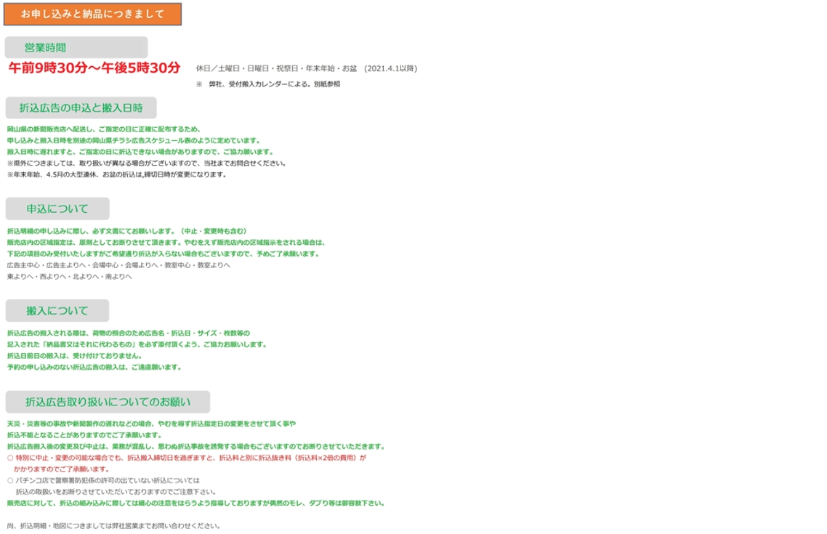

 | 記 | 日本新聞協会に加盟する新聞社とその販売店は折込広告の社会的影響を考慮してつぎのような折込広告は取り扱わないことにしています。広告制作の際ご注意下さい。
1.折込部数改定 改定実施月 2019年2月
2.営業時間および搬入日時 |  | 1.内容のあいまいな広告
 | ①当社の営業時間は、9時より17時までです。 | 責任の所在及び内容のはっきりしないもの。広告主の所在地、事業者名又は責任者名の記載がなく、広告の 内容のはっきりしないもの。
 | ②当社は日曜日、祝日、新聞休刊日、第3・第4・第5土曜日
 | 年末年始は休日です。搬入には十分ご注意ください。 | 2.虚偽誇大な広告
 | ③折込広告の搬入日時は、配布地区により異なります。 | 虚偽誇大な表現により、読者に不利益を与えるおそれのあるもの。
3.注意事項 |  | 3.政治問題について極端な主義主張を述べた広告
 | ①新聞販売店の区域と行政区域は、必ずしも一致しているとは | 4.中傷ひぼう広告
 | 限りませんので予めご了承願います。 | 意見広告など他者を中傷ひぼうした内容のもの。また社会問題となっているものや係争中の事柄を取り扱った広告。
 | ②新聞折込広告取り扱い基準などにより折り込みをお断りする | 5.迷信に類する広告
 | 場合もございますので予めご承知願います。 | 医・薬学等を否定する内容や迷信に類する非科学的なもの。
 | ③天候及び交通事情などにより、ご指定の折り込み日に折り込み | 6.せん情的な広告
 | ができない場合もございますので予めご承知願います。 | せん情的な文書や写真・図案等を使用したもので、青少年に有害とみられるおそれのあるもの。
 |  | 7.抽選券等を刷り込んだ広告
 |  | 抽選券、懸賞応募券、福引券、金券等を刷り込んだもの。又はクーポン広告の規則・総則に違反したもの。
 |  | 8.不備なクーポン広告
 |  | ・クーポン券が使える対象の商品名やサービスの内容が記載されてないもの。
 |  | ・クーポン券の使用有効期限がないもの。
 |  | ・その他、クーポン広告規則・細則に違反したもの。
 |  | 9.不備な不動産広告
 |  | 不動産の賃貸借・分嬢広告については、広告主・免許番号・物件・交通・価格・広さ・ 取引態様（売主・仲介・代理）の表示など、法や自治体の指示・公正競争規約等に反するもの。

 |  | 10.不備な賃金業広告
 |  | 賃金業広告で賃金業規制法で定められた必要事項が表示されていないもの。
 |  | 11.新聞形態の広告
 |  | 新聞本紙の正常な配布に支障をきたすもの。および新聞本紙と誤認されやすいもの。
 |  | 12.その他折込広告としての不適切と認められる広告

 |  | 2024年4月現在②

搬入カレンダー
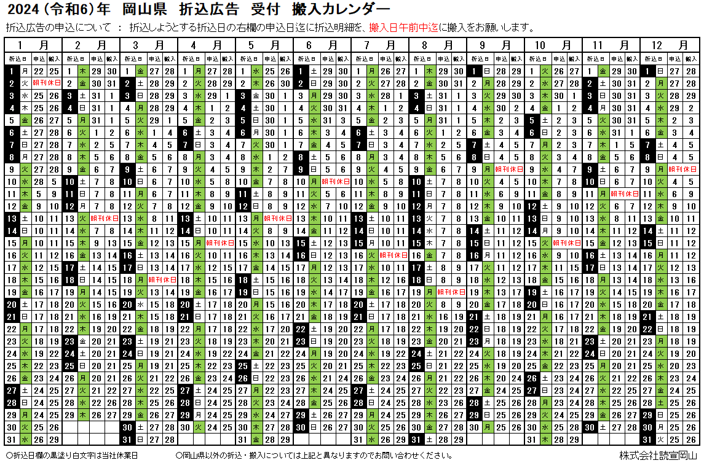

 | 記 | 日本新聞協会に加盟する新聞社とその販売店は折込広告の社会的影響を考慮してつぎのような折込広告は取り扱わないことにしています。広告制作の際ご注意下さい。
1.折込部数改定 改定実施月 2019年2月
2.営業時間および搬入日時 |  | 1.内容のあいまいな広告
 | ①当社の営業時間は、9時より17時までです。 | 責任の所在及び内容のはっきりしないもの。広告主の所在地、事業者名又は責任者名の記載がなく、広告の 内容のはっきりしないもの。
 | ②当社は日曜日、祝日、新聞休刊日、第3・第4・第5土曜日
 | 年末年始は休日です。搬入には十分ご注意ください。 | 2.虚偽誇大な広告
 | ③折込広告の搬入日時は、配布地区により異なります。 | 虚偽誇大な表現により、読者に不利益を与えるおそれのあるもの。
3.注意事項 |  | 3.政治問題について極端な主義主張を述べた広告
 | ①新聞販売店の区域と行政区域は、必ずしも一致しているとは | 4.中傷ひぼう広告
 | 限りませんので予めご了承願います。 | 意見広告など他者を中傷ひぼうした内容のもの。また社会問題となっているものや係争中の事柄を取り扱った広告。
 | ②新聞折込広告取り扱い基準などにより折り込みをお断りする | 5.迷信に類する広告
 | 場合もございますので予めご承知願います。 | 医・薬学等を否定する内容や迷信に類する非科学的なもの。
 | ③天候及び交通事情などにより、ご指定の折り込み日に折り込み | 6.せん情的な広告
 | ができない場合もございますので予めご承知願います。 | せん情的な文書や写真・図案等を使用したもので、青少年に有害とみられるおそれのあるもの。
 |  | 7.抽選券等を刷り込んだ広告
 |  | 抽選券、懸賞応募券、福引券、金券等を刷り込んだもの。又はクーポン広告の規則・総則に違反したもの。
 |  | 8.不備なクーポン広告
 |  | ・クーポン券が使える対象の商品名やサービスの内容が記載されてないもの。
 |  | ・クーポン券の使用有効期限がないもの。
 |  | ・その他、クーポン広告規則・細則に違反したもの。
 |  | 9.不備な不動産広告
 |  | 不動産の賃貸借・分嬢広告については、広告主・免許番号・物件・交通・価格・広さ・ 取引態様（売主・仲介・代理）の表示など、法や自治体の指示・公正競争規約等に反するもの。

 |  | 10.不備な賃金業広告
 |  | 賃金業広告で賃金業規制法で定められた必要事項が表示されていないもの。
 |  | 11.新聞形態の広告
 |  | 新聞本紙の正常な配布に支障をきたすもの。および新聞本紙と誤認されやすいもの。
㈱読宣WEST岡山支社
 |  | 12.その他折込広告としての不適切と認められる広告

 |  | 2024年4月現在②

岡山1
折込指定日 |  |  |  | ページ合計／折込総合計 |  |  |  |  | サイズ | 広告主名(チラシ表記の名称) |  |  |  |  | タイトル等(詳しく記入)
0 |  |  |  | 枚 ／ |  |  | 枚 |  | - | 0 |  |  |  |  | 0

岡山市1
地区 | 山 陽 新 聞 |  |  | 読 売 新 聞 |  |  | 朝 日 新 聞 |  |  | 毎 日 新 聞 |  |  | 産 経 新 聞 |  |  | 日 経 新 聞
 | 店 名 | 部 数 | 配布数 | 店 名 | 部 数 | 配布数 | 店 名 | 部 数 | 配布数 | 店 名 | 部 数 | 配布数 | 店 名 | 部 数 | 配布数 | 店 名 | 部 数 | 配布数
岡山市（市内中心地区） | 岡山中央 | 3,950 |  | 内山下 * | 150 |  | 野田屋町 大供* | （岡山北へ） |  | 岡山中央 | 200 |  | 岡山中央 | - |  | 岡山中央 | -
 | 桑田 | （岡山中央へ） |  | 岡山中央 * | 200 |  |  |  |  |  |  |  |  |  |  | 山陽岡山中央 | 1,650
 | 野田屋町 | 1,600 |  | 桑田 * | 200
 | 岡輝 | 1,600 |  | 大供 * | 600 |  | 岡輝* | 300 |  | 清輝橋 | 700 |  |  |  |  | 山陽岡輝 | 250
 | 清輝 | 400 |  | 福浜 * | 300 |  | 清輝* | 50 |  | 岡南 | 1,800 |  | 岡山南 | - |  | 毎日岡南 | 350
 | 鹿田 | 950 |  | 当新田 * | 500 |  | 岡山南* | - |  |  |  |  |  |  |  | 朝日岡山南 | -
 |  |  |  | 岡山南 * | 800 |  |  |  |  |  |  |  |  |  |  | 山陽鹿田 | 200
 | 浜野 | 850 |  |  |  |  | 浜野* | 200 |  |  |  |  |  |  |  | 山陽浜野 | 50

 | 福島 | 2,350 |  |  |  |  | 福島* | 600 |  |  |  |  |  |  |  | 朝日福島 | 100
 | 岡南 | 2,500 |  |  |  |  | 岡南* | 600 |  |  |  |  |  |  |  | 山陽岡南 | 150

 | 浦安 | 1,450 |  |  |  |  | 浦安* | 300 |  |  |  |  |  |  |  | 山陽浦安 | 100
 | 泉田 | 2,200 |  |  |  |  | 泉田* | 600 |  |  |  |  |  |  |  | 山陽泉田 | 100
 | 新保 | 1,300 |  |  |  |  | 新保* | 300 |  |  |  |  |  |  |  | 山陽新保 | 100
 | 芳田 | 1,600 |  |  |  |  | 芳田* | 250 |  |  |  |  |  |  |  | 山陽芳田 | 100
 | 新屋敷 | 1,250 |  | 野田 * | 1,050
 | 岡山西 | 2,150 |  |  |  |  | 大元* | 1,900 |  |  |  |  |  |  |  | 山陽岡山西 | 300
 | 野田 | (岡輝へ）
 | 今 | 1,350 |  |  |  |  |  |  |  |  |  |  |  |  |  | 山陽今 | 200
 |  |  |  |  |  |  | 大安寺東* | 600
 | 三門 | 2,350 |  | 三門 * | 450 |  | 大安寺西* | 300 |  |  |  |  |  |  |  | 毎日津島 | 150
 | 花尻 | 500 |  | 奉還町 * | 200 |  | 奉還町* | （大安寺東へ） |  | 岡山西 | 500 |  |  |  |  | 山陽三門 | 250
 |  |  |  | 津島 * | 250 |  | 津島* | 1,100 |  | 津島 | 1,550 |  |  |  |  | 山陽花尻 | 50
 | 伊島 | 2,500 |  | 北方 * | 500 |  | 津島西* | 550 |  |  |  |  | 北方 | - |  | 山陽伊島 | 450
 | 津島 | 1,850 |  |  |  |  | 岡山北* | 2,900 |  |  |  |  |  |  |  | 山陽津島 | 200

 | 北方 | 850 |  |  |  |  |  |  |  |  |  |  |  |  |  | 山陽北方 | 50
 | 玉柏 | 800 |  |  |  |  |  |  |  |  |  |  |  |  |  | 山陽玉柏 | 50
 | 牟佐 | (河本へ） |  |  |  |  |  |  |  |  |  |  |  |  |  | 山陽牟佐 | (河本へ）
 | 高島 | 2,550 |  | 高島 * | 1,000 |  | 幡多・高島* | 1,200 |  |  |  |  | 新岡山 | - |  | 山陽高島 | 150
 |  |  |  |  |  |  | 原尾島・東山* | 1,100 |  |  |  |  |  |  |  | 朝日原尾島・東山 | 400
送料： 1販売店 税抜200円 | 幡多 | 1,900 |  | 原尾島 * | 300 |  |  |  |  |  |  |  |  |  |  | 山陽幡多 | 200
 |  |  |  | 門田屋敷 * | 350
 | 原尾島 | 2,900 |  | 平井 * | 1,300
 | 三勲 | 1,000
 | 平井東 | 1,250
 | 平井西 | -
75,300 | 計 | 43,950 | 0 | 計 | 8,150 | 0 | 計 | 12,850 | 0 | 計 | 4,750 | 0 | 計 | 0 | 0 | 計 | 5,600 | 0
 |  |  |  |  |  |  |  |  |  |  |  |  |  |  |  |  |  | 2024年4月現在②

岡山2
折込指定日 |  |  |  | ページ合計／折込総合計 |  |  |  |  | サイズ | 広告主名(チラシ表記の名称) |  |  |  |  | タイトル等(詳しく記入)
0 |  |  |  | 枚 ／ |  |  | 枚 |  | - | 0 |  |  |  |  | 0

岡山市2
地区 | 山 陽 新 聞 |  |  | 読 売 新 聞 |  |  | 朝 日 新 聞 |  |  | 毎 日 新 聞 |  |  | 産 経 新 聞 |  |  | 日 経 新 聞
 | 店 名 | 部 数 | 配布数 | 店 名 | 部 数 | 配布数 | 店 名 | 部 数 | 配布数 | 店 名 | 部 数 | 配布数 | 店 名 | 部 数 | 配布数 | 店 名 | 部 数 | 配布数
岡山市（東部地区） | 富山 | 3,550 |  | 円山 * | 600 |  | 富山・平井* | 1,900 |  | 富山 | - |  |  |  |  | 山陽富山 | 300
 | 東岡山 | 1,000 |  | 岡山東部 * | 1,350 |  | 東岡山* | 1,050 |  | 藤原に含む |  |  |  |  |  | 朝日富山・平井 | 250
 | 兼基 | 1,300 |  |  |  |  |  |  |  |  |  |  |  |  |  | 山陽兼基 | 100
 | 古都 | 2,200 |  |  |  |  |  |  |  |  |  |  |  |  |  | 山陽古都 | 200
 | 西大寺 | 3,300 |  | 西大寺 * | 1,100 |  | 西大寺* | 950 |  |  |  |  |  |  |  | 朝日西大寺 | 300
 | 芥子山 | 800
 | 益野 | 1,300 |  | 益野 * | 350 |  | 益 野* | 750 |  |  |  |  |  |  |  | 朝日益野 | 150
 | 西大寺東 | 1,050
 | 西大寺南 | 1,700
 | 豊 | 1,800
 | 光政 | 1,900 |  | 平井に含む
送料：1販売店 税抜460円 | 平井西 | 1,800
 | 平島 | 950 |  |  |  |  |  |  |  |  |  |  |  |  |  | 山陽平島 | 50
 | 瀬戸 | 1,450 |  | 瀬戸 | 850
 | 瀬戸北 | 1,700
36,050 | 計 | 25,800 | 0 | 計 | 4,250 | 0 | 計 | 4,650 | 0 | 計 | 0 | 0 |  |  |  | 計 | 1,350 | 0
岡山市 （北部地区） | 津高 | 1,750 |  | 岡山北 * | 200 |  | 津 高* | 600 |  |  |  |  |  |  |  | 山陽津高 | 100
 | 津高北 | 1,350 |  |  |  |  |  |  |  |  |  |  |  |  |  | 山陽津高北 | 100
 | 牟佐 | -
 | 牧山 | 150
 | 野々口 | （みつへ） |  | 金川 | 50
 | みつ | 1,750 |  |  |  |  | 金川 | -
送料：1販売店 税抜460円 | 福渡 | 1,300 |  | 建部 | 100

7,450 | 計 | 6,300 | 0 | 計 | 350 | 0 | 計 | 600 | 0 |  |  |  |  |  |  |  | 200 | 0
岡山市 (西部地区) | 矢坂 | 1,100 |  | 一宮 * | 450 |  | 一 宮* | 700
 | 芳賀佐山 | 800 |  |  |  |  |  |  |  |  |  |  |  |  |  | 山陽芳賀佐山 | 100
 | 一宮 | 1,800 |  |  |  |  |  |  |  |  |  |  |  |  |  | 山陽一宮 | 100
 | 吉備津 | 900 |  | 備中高松 * | 500
 | 高松 | 1,750
 | 高松西足守 | 2,050
送料：1販売店 税抜460円

10,250 | 計 | 8,400 | 0 | 計 | 950 | 0 | 計 | 700 | 0 |  |  |  |  |  |  | 計 | 200 | 0

53,750 | 計 | 40,500 | 0 | 計 | 5,550 | 0 | 計 | 5,950 | 0 | 計 | 0 | 0 |  |  |  | 計 | 1,750 | 0
 |  |  |  |  |  |  |  |  |  |  |  |  |  |  |  |  |  | 2024年4月現在②
 |  |  | 0

岡山3・玉野
折込指定日 |  |  |  | ページ合計／折込総合計 |  |  |  |  | サイズ | 広告主名(チラシ表記の名称) |  |  |  |  | タイトル等(詳しく記入)
0 |  |  |  | 枚 ／ |  |  | 枚 |  | - | 0 |  |  |  |  | 0

岡山市3・玉野市
地区 | 山 陽 新 聞 |  |  | 読 売 新 聞 |  |  | 朝 日 新 聞 |  |  | 毎 日 新 聞 |  |  | 中 国 新 聞 |  |  | 日 経 新 聞
 | 店 名 | 部 数 | 配布数 | 店 名 | 部 数 | 配布数 | 店 名 | 部 数 | 配布数 | 店 名 | 部 数 | 配布数 | 店 名 | 部 数 | 配布数 | 店 名 | 部 数 | 配布数
岡山市 （南部地区） | 庭瀬白石 | 2,050 |  | 岡山西部 * | 1,000 |  | 庭瀬・庄* | 2,000 |  |  |  |  |  |  |  | 朝日庭瀬・庄 | 250
 | 北庭瀬 | 1,900 |  |  |  |  |  |  |  |  |  |  |  |  |  | 山陽庭瀬白石 | 200
 |  |  |  |  |  |  | 大元に含む
 | 妹尾・大福 | 3,000 |  | 妹尾 * | 1,000 |  | 妹尾・早島* | 2,600 |  |  |  |  |  |  |  | 山陽妹尾・大福 | 200
 | 藤田（芳田） | 450 |  |  |  |  |  |  |  |  |  |  |  |  |  | 朝日妹尾・早島 | 50
 | 妹尾西 | 2,000 |  |  |  |  |  |  |  |  |  |  |  |  |  | 山陽妹尾西 | 150
送料：1販売店 税抜460円 | 興除 | 1,100 |  |  |  |  | 妹尾に含む |  |  |  |  |  |  |  |  | 山陽興除 | 50
 | 郡（八浜） | 1,050
 | 迫川 | 3,500
22,550 | 計 | 15,050 | 0 | 計 | 2,000 | 0 | 計 | 4,600 | 0 | 計 | 0 | 0 |  |  |  | 計 | 900 | 0
玉野市（市内中心地区・ 香川県直島地区） | 宇野 | 1,550 |  | 玉野 | （950） |  | 玉野* | 2,300 |  |  |  |  |  |  |  | 山陽宇野 | 200
 | (直島含む) |  |  | （朝日に含む） |  |  | (直島含む) |  |  |  |  |  |  |  |  | 山陽宇野西 | 50
 | 宇野西 | 700 |  |  |  |  |  |  |  |  |  |  |  |  |  | 山陽田井 | 100
 | 田井 | 1,300 |  |  |  |  |  |  |  |  |  |  |  |  |  | 山陽奥玉 | 50
 | 奥玉 | 450 |  |  |  |  |  |  |  |  |  |  |  |  |  | 山陽玉原 | 50
 | 玉原 | 850 |  |  |  |  |  |  |  |  |  |  |  |  |  | 山陽和田日比 | 100
 | 和田日比 | 1,600

送料：1販売店 税抜460円
 | 直島 (玉野中央) | (300) |  | 直島 | （100） |  | 直島 | （200）
玉野市 （市内周辺部） | 八浜 | 2,550 |  |  |  |  |  |  |  |  |  |  | 四 国 新 聞
 | 荘内 | 1,650 |  |  |  |  |  |  |  |  |  |  | 直島 | --
 |  |  |  |  |  |  |  |  |  |  |  |  | 直配区域につき香川県からの発注・納品が必要です。 折込部数は、香川県折込部数表を参照下さい。

送料：1販売店 税抜460円

13,500 | 計 | 10,650 | 0 | 計 | 0 | 0 | 計 | 2,300 | 0 | 計 | 0 | 0 |  |  |  | 計 | 550 | 0
岡山市 |  |  |  |  |  |  |  |  |  |  |  |  | ■岡山 | 250

送料：1販売店 税抜200円

36,300 | 計 | 25,700 | 0 | 計 | 2,000 | 0 | 計 | 6,900 | 0 | 計 | 0 | 0 | 計 | 250 | 0 | 計 | 1,450 | 0
 |  |  |  |  |  |  |  |  |  |  |  |  |  |  |  |  |  | 2024年4月現在②
 |  |  | 0

赤磐・瀬戸内・備前・和気
折込指定日 |  |  |  | ページ合計／折込総合計 |  |  |  |  | サイズ | 広告主名(チラシ表記の名称) |  |  |  |  | タイトル等(詳しく記入)
0 |  |  |  | 枚 ／ |  |  | 枚 |  | - | 0 |  |  |  |  | 0

赤磐郡・瀬戸内市・備前市・和気郡
地区 | 山 陽 新 聞 |  |  | 読 売 新 聞 |  |  | 朝 日 新 聞 |  |  | 毎 日 新 聞 |  |  | 産 経 新 聞 |  |  | 日 経 新 聞
 | 店 名 | 部 数 | 配布数 | 店 名 | 部 数 | 配布数 | 店 名 | 部 数 | 配布数 | 店 名 | 部 数 | 配布数 | 店 名 | 部 数 | 配布数 | 店 名 | 部 数 | 配布数
赤磐市 | 河本 | 2,150 |  | 山陽町 | 1,650 |  |  |  |  |  |  |  |  |  |  | 山陽河本 | 50
 |  |  |  |  |  |  |  |  |  |  |  |  |  |  |  | （牟佐地区）
 | 神田 | 1,350
 | ネオポリス | 1,550 |  |  |  |  |  |  |  |  |  |  |  |  |  | 山陽ネオポリス | 100
 | 熊山 | 1,700 |  | 和気に含む
送料： 1販売店 税抜460円 | 町苅田 | 1,050
 | 周匝 | 850
10,450 | 計 | 8,650 | 0 | 計 | 1,650 | 0 |  |  |  |  |  |  |  |  |  | 計 | 150 | 0
瀬戸内市 | 邑久 | 3,500 |  | 長船 | 750
 | 邑久南 | (瀬戸内南へ）
 | 瀬戸内南 | 2,200 |  | 牛窓 | 250
 | 虫明 | 650

送料： 1販売店 税抜460円

7,350 | 計 | 6,350 | 0 | 計 | 1,000 | 0
備前市 | 香登 | 1,850 |  | 片上 | 500 |  | ■備前中央 | - |  |  |  |  |  |  |  | ■朝日 備前中央 | -
 | 備前片上 | 2,100 |  |  |  |  |  |  |  |  |  |  |  |  |  | 山陽香登 | 150
 | 伊里 | (備前片上へ) |  | 伊里 | 150 |  | ■伊里 | - |  |  |  |  |  |  |  | 山陽備前片上 | 100
 | 三石 | 600 |  | 三石 | 100
 | 吉永 | 850
 | 備前日生 | 1,650 |  | 日生 | 250 |  | ■日生 | - |  |  |  |  |  |  |  | ■朝日日生 | -
送料： 1販売店 税抜460円 | 日生東 | （日生へ） |  |  |  |  |  |  |  |  |  |  |  |  |  | 山陽備前日生 | 100

8,400 | 計 | 7,050 | 0 | 計 | 1,000 | 0 | 計 | 0 | 0 |  |  |  |  |  |  | 計 | 350 | 0
和気郡 | 和気 | 1,350 |  | 和気 | 400
 | 和気東 | 800
 | 佐伯 | 750

送料： 1販売店 税抜460円

3,300 | 計 | 2,900 | 0 | 計 | 400 | 0

29,500 | 計 | 24,950 | 0 | 計 | 4,050 | 0 | 計 | 0 | 0 |  |  |  |  |  |  | 計 | 500 | 0
 |  |  |  |  |  |  |  |  |  |  |  |  |  |  |  |  |  | 2024年4月現在②
 |  |  | 0

倉敷1
折込指定日 |  |  |  | ページ合計／折込総合計 |  |  |  |  | サイズ | 広告主名(チラシ表記の名称) |  |  |  |  | タイトル等(詳しく記入)
0 |  |  |  | 枚 ／ |  |  | 枚 |  | - | 0 |  |  |  |  | 0

倉敷市
地区 | 山 陽 新 聞 |  |  | 読 売 新 聞 |  |  | 朝 日 新 聞 |  |  | 毎 日 新 聞 |  |  | 産 経 新 聞 |  |  | 日 経 新 聞
 | 店 名 | 部 数 | 配布数 | 店 名 | 部 数 | 配布数 | 店 名 | 部 数 | 配布数 | 店 名 | 部 数 | 配布数 | 店 名 | 部 数 | 配布数 | 店 名 | 部 数 | 配布数
倉敷市 （市内中心部） | 倉敷東 | 2,800 |  | 倉敷中庄 | （倉敷中央へ） |  | 倉 敷 東* | 150 |  | 倉敷 | - |  | ■倉敷 | - |  | 朝日倉敷東 | 100
 |  |  |  |  |  |  | 中 庄* | - |  |  |  |  |  | 中国を含む
 |  |  |  |  |  |  | 倉 敷* | - |  |  |  |  |  |  |  | 朝日倉敷中部 | -
 | 倉敷中央 | 3,700 |  | 倉敷中央 * | 5,600 |  | 倉敷中部* | - |  |  |  |  |  |  |  | 朝日倉敷中央 | 250
 | 倉敷中央南 | 1,900 |  |  |  |  | 倉敷中央* | 700 |  |  |  |  |  |  |  | 朝日 倉敷中央南 | 250
 | 倉敷北 | 3,100 |  | 倉敷北 * | 1,200 |  | 倉敷中央南* | 350 |  |  |  |  |  |  |  | 朝日倉敷北 | 200
 |  |  |  |  |  |  | 倉敷北* | 550 |  |  |  |  |  |  |  | 朝日倉敷西 | 150
 | 倉敷西 | 1,850 |  | 倉敷西阿知* | 1,250 |  | 倉敷西* | 550 |  |  |  |  |  |  |  | 山陽倉敷中央 | 100
 | 倉敷酒津 | （倉敷西へ） |  | 倉敷富井 | （倉敷中央へ） |  |  |  |  |  |  |  |  |  |  | 山陽倉敷北 | 50
送料：1販売店 税抜200円 | 倉敷笹沖 | 1,900 |  |  |  |  | 倉敷笹沖* | 350 |  |  |  |  |  |  |  | 山陽倉敷西 | 50
 | 倉敷大高 | 2,450 |  |  |  |  | 倉敷大高* | 550 |  |  |  |  |  |  |  | 朝日倉敷笹沖 | 200
 | 倉敷富井 | （倉敷大高へ） |  |  |  |  |  |  |  |  |  |  |  |  |  | 朝日倉敷大高 | 250
倉敷市 （市内周辺部）
 | 西阿知 | 3,100 |  | 倉敷西 | （倉敷中央へ） |  |  |  |  | ■倉敷西阿知 | 450
 | 西坂台北 | (倉敷北へ） |  |  |  |  |  |  |  |  |  |  |  |  |  | 山陽西阿知 | 150
 | 豊洲 | 1,500 |  | 倉敷南部 | （倉敷中央へ） |  | 加 須 山* | 350 |  |  |  |  |  |  |  | 朝日加須山 | 100

 | 天城 | 2,150 |  |  |  |  | 天 城* | 500 |  |  |  |  |  |  |  | 山陽天城 | 100
 |  |  |  | 庄 * | 350 |  | 庄* | （庭瀬へ） |  |  |  |  |  |  |  | 朝日庄 | （庭瀬へ）
 | 庄パーク | 350
 | 茶屋町 | 3,100 |  |  |  |  |  |  |  |  |  |  |  |  |  | 山陽茶屋町 | 200
送料：1販売店 税抜460円 | 早島(都窪) | 1,450 |  | 早島 * | 250 |  | 早島* | （妹尾へ） |  |  |  |  |  |  |  | 朝日早島 | （妹尾へ）
 |  |  |  | 早島南 * | 300 |  |  |  |  |  |  |  |  |  |  | 山陽早島 | 100
 | 彦崎 | 1,950 |  | 茶屋町南 * | 800
47,800 | 計 | 31,300 | 0 | 計 | 9,750 | 0 | 計 | 4,050 | 0 | 計 | 450 | 0 | 計 | 0 | 0 | 計 | 2,250 | 0
倉敷市 （水島地区） | 連島東 | 1,500 |  | 連島 * | 1,000 |  | 水島* | 500 |  |  |  |  |  |  |  | 山陽倉敷 福田 | 50
 | 水島 | 1,300 |  | 水島西 * | 1,500 |  | 連島* | 300 |  |  |  |  |  |  |  | 山陽倉敷 福田東 | 200
 | 水島西 | （水島へ） |  | 水島東 * | 650 |  | 水島東* | 350 |  |  |  |  |  |  |  | 山陽福田南 | （福田東へ）
 | 連島 | 2,000
 | 連島南 | 800 |  |  |  |  |  |  |  |  |  |  |  |  |  | 朝日水島 | 200
 | 倉敷福田 | 1,700 |  |  |  |  |  |  |  |  |  |  |  |  |  | 朝日連島 | 150
送料：1販売店 税抜460円 | 倉敷福田東 | 2,650 |  |  |  |  |  |  |  |  |  |  |  |  |  | 朝日水島東 | 200
 | 福田南 | （福田東へ）

15,050 | 計 | 9,950 | 0 | 計 | 3,150 | 0 | 計 | 1,150 | 0 | 計 | 0 | 0 | 計 | 0 | 0 | 計 | 800 | 0

62,850 | 計 | 41,250 | 0 | 計 | 12,900 | 0 | 計 | 5,200 | 0 | 計 | 450 | 0 | 計 | 0 | 0 | 計 | 3,050 | 0
 |  |  |  |  |  |  |  |  |  |  |  |  |  |  |  |  |  | 2024年4月現在②
 |  |  | 0

倉敷2・小田
折込指定日 |  |  |  | ページ合計／折込総合計 |  |  |  |  | サイズ | 広告主名(チラシ表記の名称) |  |  |  |  | タイトル等(詳しく記入)
0 |  |  |  | 枚 ／ |  |  | 枚 |  | - | 0 |  |  |  |  | 0

倉敷市2・小田郡
地区 | 山 陽 新 聞 |  |  | 読 売 新 聞 |  |  | 朝 日 新 聞 |  |  | 毎 日 新 聞 |  |  | 産 経 新 聞 |  |  | 日 経 新 聞
 | 店 名 | 部 数 | 配布数 | 店 名 | 部 数 | 配布数 | 店 名 | 部 数 | 配布数 | 店 名 | 部 数 | 配布数 | 店 名 | 部 数 | 配布数 | 店 名 | 部 数 | 配布数
倉敷市 （玉島・真備地区） | 玉島 | 6,350 |  | 玉島 * | 1,950 |  | 玉島東* | 350 |  | 玉島 | - |  |  |  |  | 山陽玉島 | 200
 | 船穂 | 1,300 |  | 新倉敷 * | 650 |  | 玉島北* | 650 |  |  |  |  |  |  |  | 山陽船穂 | 50
 | 玉島西 | 1,200 |  |  |  |  |  |  |  |  |  |  |  |  |  | 山陽玉島西 | 100
 |  |  |  |  |  |  |  |  |  |  |  |  |  |  |  | 朝日玉島北 | 400
 | 真備 | 1,400 |  | 真備 | 600 |  |  |  |  |  |  |  |  |  |  | 読売真備 | 50
 | 真備南 | 1,850
 | 川辺 | -
 | 箭田 | -

送料：1販売店 税抜460円

17,100 | 計 | 12,100 | 0 | 計 | 3,200 | 0 | 計 | 1,000 | 0 | 計 | 0 | 0 |  |  |  | 計 | 800 | 0
倉敷市 （児島地区） | 児島 | 3,500 |  | 児島 * | 1,300 |  | ■児島 | 300 |  |  |  |  |  |  |  | 山陽児島 | 250
 |  |  |  | 琴浦 * | 800
 | 田の口・琴浦 | 2,150 |  |  |  |  | ■田の口・琴浦 | 250 |  |  |  |  |  |  |  | 山陽 田の口・琴浦 | 150
 | 稗田 | 1,350 |  |  |  |  | ■稗田 | 250 |  |  |  |  |  |  |  | 山陽稗田 | 50
 | 本荘 | -
 | 児島西 | 1,200 |  | 下津井 * | 100 |  | ※上記3店
 |  |  |  |  |  |  | 山陽新聞合配店
送料：1販売店 税抜460円

11,650 | 計 | 8,200 | 0 | 計 | 2,200 | 0 | 計 | 800 | 0 |  |  |  |  |  |  | 計 | 450 | 0
小田郡 | 小田 | 750 |  | 小田 | 100 |  |  |  |  |  |  |  | 小田 | 50
 | 矢掛 | 2,100 |  | 矢掛 | 650 |  |  |  |  |  |  |  |  |  |  | 読売矢掛 | 150

送料：1販売店 税抜460円

3,800 | 計 | 2,850 | 0 | 計 | 750 | 0 | 計 | 0 | 0 | 計 | 0 | 0 | 計 | 50 | 0 | 計 | 150 | 0

32,550 | 計 | 23,150 | 0 | 計 | 6,150 | 0 | 計 | 1,800 | 0 | 計 | 0 | 0 | 計 | 50 | 0 | 計 | 1,400 | 0
 |  |  |  |  |  |  |  |  |  |  |  |  |  |  |  |  |  | 2024年4月現在②
 |  |  | 0

総社・笠岡・井原・浅口
折込指定日 |  |  |  | ページ合計／折込総合計 |  |  |  |  | サイズ | 広告主名(チラシ表記の名称) |  |  |  |  | タイトル等(詳しく記入)
0 |  |  |  | 枚 ／ |  |  | 枚 |  | - | 0 |  |  |  |  | 0

総社市・笠岡市・井原市・浅口市
地区 | 山 陽 新 聞 |  |  | 読 売 新 聞 |  |  | 朝 日 新 聞 |  |  | 毎 日 新 聞 |  |  | 中 国 新 聞 |  |  | 日 経 新 聞
 | 店 名 | 部 数 | 配布数 | 店 名 | 部 数 | 配布数 | 店 名 | 部 数 | 配布数 | 店 名 | 部 数 | 配布数 | 店 名 | 部 数 | 配布数 | 店 名 | 部 数 | 配布数
総社市 | 総社東 | 2,800 |  | 総社東 | 950
 | 総社西 | 3,850 |  | 総社 | 1,300
 | 常盤 | 2,650
 | 総社久代 | 1,500
送料： 1販売店 税抜460円 | 豪渓 | 400
 | 美袋 | 650 |  | 美袋 | （総社へ）

14,100 | 計 | 11,850 | 0 | 計 | 2,250 | 0 | 計 | 0 | 0
笠岡市 | 笠岡 | 3,650 |  | 笠岡 | 750 |  |  |  |  | ■笠岡 | 150 |  | ■笠岡中央 | 900 |  | 読売笠岡 | 200
 | 金浦 | 1,650 |  | 笠岡西 | 200 |  |  |  |  |  |  |  | ■笠岡西 | 750 |  | 読売笠岡西 | 100
 | 笠岡東大島 | 900 |  | 笠岡東 | 800 |  |  |  |  |  |  |  |  | 毎日含む |  | 読売笠岡東を含む
 | 笠岡東今井 | 750
 | 大井 | 1,400
 | 新山 | 600
 | 北川 | 500
送料： 1販売店 税抜460円 | 神島外 | 200
 | 北木島 | 笠岡に含む |  | 北木島 | 笠岡東に含む |  | 北木島 | 笠岡に含む |  | 北木島 | 笠岡に含む |  | 北木島 | 笠岡中央に含む
13,500 | 計 | 9,650 | 0 | 計 | 1,750 | 0 | 計 | 0 | 0 | 計 | 150 | 0 | 計 | 1,650 | 0 | 計 | 300 | 0
井原市 | 井原 | 1,400 |  | 井原 | 500 |  | 井原 | (350) |  |  |  |  | ■井原 | 1,200 |  | 読売井原 | 200
 | 井原東 | 1,000 |  |  |  |  | （中国に含む） |  |  |  |  |  | ■井原東 | 井原に含む |  | 読売西江原 | 100
 | 東江原 | （井原東へ） |  | 西江原 | 600
 | 木の子 | 400
 | 県主 | 350
 | 稲倉 | 350
 | 高屋 | 1,200 |  | 高屋 | 200 |  | 井原西 | (100) |  |  |  |  | ■井原西 | 450
 | 芳井 | 800 |  |  |  |  | （中国に含む）
 | 共和 | （芳井へ）
送料： 1販売店 税抜460円 | 芳井三原 | 50
 | 美星 | 800
9,600 | 計 | 6,350 | 0 | 計 | 1,300 | 0 | 計 | 0 | 0 |  |  |  | 計 | 1,650 | 0 | 計 | 300 | 0
浅口市 | 里庄（郡） | 1,700 |  | 里庄 | 900 |  | 里庄 | （200）
 | 鴨方 | 800 |  | 鴨方 | 1,250 |  | 鴨方 | （400） |  |  |  |  |  |  |  | 読売鴨方 | 200
 | 小坂 | 700
 | 六条院 | 1,250 |  | 西六 | 100
送料： 1販売店 税抜460円 | 金光 | 1,700 |  | 金光 | 1,050 |  | 金光 | （400） |  |  |  |  |  |  |  | 読売金光 | 100
 | 寄島 | 750 |  | 寄島 | 400 |  | （里庄・鴨方・金光は読売に含む）
10,900 | 計 | 6,900 | 0 | 計 | 3,700 | 0 | 計 | 0 | 0 |  |  |  | 計 | 0 | 0 | 計 | 300 | 0
 | ※井原市芳井三原は、配送料はありません。
48,100 | 計 | 34,750 | 0 | 計 | 9,000 | 0 | 計 | 0 | 0 | 計 | 150 | 0 | 計 | 3,300 | 0 | 計 | 900 | 0
 |  |  |  |  |  |  |  |  |  |  |  |  |  |  |  |  |  | 2024年4月現在②
 |  |  | 0

高梁・加賀・新見
折込指定日 |  |  |  | ページ合計／折込総合計 |  |  |  |  | サイズ | 広告主名(チラシ表記の名称) |  |  |  |  | タイトル等(詳しく記入)
0 |  |  |  | 枚 ／ |  |  | 枚 |  | - | 0 |  |  |  |  | 0

高梁市・加賀郡・新見市
地区 | 山 陽 新 聞 |  |  | 読 売 新 聞 |  |  | 朝 日 新 聞 |  |  | 毎 日 新 聞 |  |  | 中 国 新 聞 |  |  | 日 経 新 聞
 | 店 名 | 部 数 | 配布数 | 店 名 | 部 数 | 配布数 | 店 名 | 部 数 | 配布数 | 店 名 | 部 数 | 配布数 | 店 名 | 部 数 | 配布数 | 店 名 | 部 数 | 配布数
高梁市 | 高梁 | 1,650 |  | 高梁 | 350 |  |  |  |  |  |  |  | 高梁 | 50
 | 八長住宅 | 150
 | 川面 | 400
 | 玉川 | 200
 | 中井 | 300
 | 高梁落合 | 500
 | 成羽 | 1,050 |  | 成羽 | 200
 | 中村 | 100
 | 吹屋・宇治 | 200
 | 手荘 | 500 |  | 川上 | 150
 | 備中町 | 350 |  | 備中町 | 50
送料： 1販売店 税抜460円 | 有漢 | 800

7,000 | 計 | 6,200 | 0 | 計 | 750 | 0 | 計 | 0 | 0 | 計 | 0 | 0 | 計 | 50 | 0 |  | 0 | 0
加賀郡 | 加茂川 | 950
 | 豊野 | 700
 | 下竹 | 200
 | 大和 | 400

送料： 1販売店 税抜460円

2,250 | 計 | 2,250 | 0
新見市 | 新見 | 1,700 |  | ■新見 | 450 |  | ■新見 | 500 |  | ■新見 | 250 |  |  |  |  | 山陽新見 | 150
 | 千屋 | 150
 | 井倉 | （新見南へ）
 | 新見南 | 1,350
 | 本郷 | 450
 | 神代 | 350
 | 新郷 | 200
送料： 1販売店 税抜460円 | 哲西 | 600
 | 刑部 | 450 |  | 大佐 | 200
6,800 | 計 | 5,250 | 0 | 計 | 650 | 0 | 計 | 500 | 0 | 計 | 250 | 0 |  | 0 | 0 | 計 | 150 | 0

16,050 | 計 | 13,700 | 0 | 計 | 1,400 | 0 | 計 | 500 | 0 | 計 | 250 | 0 |  | 50 | 0 | 計 | 150 | 0
 |  |  |  |  |  |  |  |  |  |  |  |  |  |  |  |  |  | 2024年4月現在②
 |  |  | 0

津山・勝田・久米
折込指定日 |  |  |  | ページ合計／折込総合計 |  |  |  |  | サイズ | 広告主名(チラシ表記の名称) |  |  |  |  | タイトル等(詳しく記入)
0 |  |  |  | 枚 ／ |  |  | 枚 |  | - | 0 |  |  |  |  | 0

津山市・勝田郡・久米郡
地区 | 山 陽 新 聞 |  |  | 読 売 新 聞 |  |  | 朝 日 新 聞 |  |  | 毎 日 新 聞 |  |  | 産 経 新 聞 |  |  | 日 経 新 聞
 | 店 名 | 部 数 | 配布数 | 店 名 | 部 数 | 配布数 | 店 名 | 部 数 | 配布数 | 店 名 | 部 数 | 配布数 | 店 名 | 部 数 | 配布数 | 店 名 | 部 数 | 配布数
 | 津山中央 | 3,800 |  | 津山中央 | 1,800 |  | 津山 | - |  |  |  |  | ■津山 | - |  | 朝日津山 | -
 | 津山東 | 1,150 |  |  |  |  | 津山西 | - |  |  |  |  |  |  |  | 山陽津山東 | 50
 |  |  |  | 津山北 | 100 |  |  |  |  |  |  |  |  |  |  | 山陽津山中央 | 250
 | 津山西 | 2,150 |  | 津山南 | 50 |  |  |  |  |  |  |  |  |  |  | 山陽津山西 | 100
 | 上河原 | 2,850 |  |  |  |  |  |  |  |  |  |  |  |  |  | 山陽上河原 | 150

送料： 1販売店 税抜460円

津山市 （市内周辺部） | 河辺 | 1,450 |  | 津山東 | 700 |  | 河辺 | - |  |  |  |  |  |  |  | 山陽河辺 | 100
 | 高野 | 1,950
 | 久米 | 2,050
 | 新野 | 1,100 |  | 勝北 | 250
 | 千代 | （久米へ）
 | 坪井 | （久米へ）
 | 桑村 | 550
送料： 1販売店 税抜460円 | 津山北 | 1,350 |  | 美作加茂 | 300 |  |  |  |  |  |  |  |  |  |  | 読売加茂 | 50
 | 加茂東 | （津山北へ）
22,300 | 計 | 18,400 | 0 | 計 | 3,200 | 0 | 計 | 0 | 0 | 計 | 0 | 0 | 計 | 0 | 0 | 計 | 700 | 0
勝田郡 | 勝央 | 1,250 |  | 勝央 | 300 |  |  |  |  |  |  |  |  |  |  | 山陽勝央 | 50
 | 美野 | 500
送料： 1販売店 税抜460円 | 奈義 | 1,300
 | 行方 | （奈義に含む）
3,400 | 計 | 3,050 | 0 | 計 | 300 | 0 |  |  |  |  |  |  |  |  |  | 計 | 50 | 0
久米郡 | 亀甲 | 1,600
 | 大垪和 | （亀甲に含む）
 | 西川 | 550
 | 江与味 | （西川へ）
 | 飯岡 | （柵原に含む）
 | 北和気 | （柵原に含む）
 | 柵原 | 1,050
 | くめなん | 800 |  | 柵原 | 50
送料： 1販売店 税抜460円

4,050 | 計 | 4,000 | 0 | 計 | 50 | 0

29,750 | 計 | 25,450 | 0 | 計 | 3,550 | 0 | 計 | 0 | 0 | 計 | 0 | 0 | 計 | 0 | 0 | 計 | 750 | 0
 |  |  |  |  |  |  |  |  |  |  |  |  |  |  |  |  |  | 2024年4月現在②
 |  |  | 0

真庭・苫田・美作
折込指定日 |  |  |  | ページ合計／折込総合計 |  |  |  |  | サイズ | 広告主名(チラシ表記の名称) |  |  |  |  | タイトル等(詳しく記入)
0 |  |  |  | 枚 ／ |  |  | 枚 |  | - | 0 |  |  |  |  | 0

真庭市・苫田郡・美作市
地区 | 山 陽 新 聞 |  |  | 読 売 新 聞 |  |  | 朝 日 新 聞 |  |  | 毎 日 新 聞 |  |  | 産 経 新 聞 |  |  | 日 経 新 聞
 | 店 名 | 部 数 | 配布数 | 店 名 | 部 数 | 配布数 | 店 名 | 部 数 | 配布数 | 店 名 | 部 数 | 配布数 | 店 名 | 部 数 | 配布数 | 店 名 | 部 数 | 配布数
真庭市 | 勝山 | 900 |  | 勝山 | 400 |  | 勝山 | 150 |  | ■勝山 | 250 |  |  |  |  | 読売勝山 | 100
 | 月田 | 350 |  | 月田 | 250
 | 富原 | 300
 | 美甘 | 300
 | 見明戸（二川） | 150
 | 湯原 | 450
 | 久世 | 1,500 |  | 久世 | 1,000 |  | 久世 | 250 |  | ■久世 | 150 |  |  |  |  | 読売久世 | 100
 | 蒜山東 | 150
 | 蒜山 | 950
 | 落合 | 1,100 |  | 落合 | 300 |  | 落合 | 250 |  | ■落合 | 150 |  |  |  |  | ■毎日落合 | 100
 | 天津 | 400
 | 河内 | 400
 | 美川 | 350
 | 北房 | 1,350
送料： 1販売店 税抜460円 | 新 庄(郡) | 250

12,350 | 計 | 8,900 | 0 | 計 | 1,950 | 0 | 計 | 650 | 0 | 計 | 550 | 0 |  |  |  | 計 | 300 | 0
苫田郡 | 寺元 | -
 | 香々美 | -
 | 泉 | -
 | 鏡野 | 2,450
 | 上斉原 | （鏡野へ）
送料： 1販売店 税抜460円 | 富 | 200

2,650 | 計 | 2,650 | 0
美作市 | 勝田 | 350
 | 美作北 | 350
 | 林野 | 1,700 |  | 林野 | 250 |  |  |  |  |  |  |  |  |  |  | 読売林野 | 50
 | 湯郷 | 650
 | 英田 | 650
 | 大原 | 1,100
 | 江見 | 450 |  | 江見 | 100
 | 土居 | 350
送料： 1販売店 税抜460円 | 粟井 | （美作北に含む）
 | 粟倉(英田) | 550
6,550 | 計 | 6,150 | 0 | 計 | 350 | 0 |  |  |  |  |  |  |  |  |  | 計 | 50 | 0

21,550 | 計 | 17,700 | 0 | 計 | 2,300 | 0 | 計 | 650 | 0 | 計 | 550 | 0 |  |  |  | 計 | 350 | 0
 |  |  |  |  |  |  |  |  |  |  |  |  |  |  |  |  |  | 2024年4月現在②
 |  |  | 0
 |  |  |  |  | 0

